Cto Cto COMPRAS
DIVIDIR | 14 | DIVIDIR | 13 | DIVIDIR | 11 | DIVIDIR | 10 | TRANSBANK |  | CLARO |  | TELEFONICA
 |  |  |  |  |  |  |  | 100 | DIGITAL | 2 | ADMINISTRACION
2 | ADMINISTRACION | 2 | ADMINISTRACION | 2 | ADMINISTRACION | 130 | PLAZA EGAÑA | 130 | PLAZA EGAÑA | 130 | PLAZA EGAÑA | 2 | ADMINISTRACION
130 | PLAZA EGAÑA | 130 | PLAZA EGAÑA | 130 | PLAZA EGAÑA | 140 | PLAZA VESPUCIO | 140 | PLAZA VESPUCIO | 140 | PLAZA VESPUCIO | 130 | PLAZA EGAÑA
140 | PLAZA VESPUCIO | 140 | PLAZA VESPUCIO | 140 | PLAZA VESPUCIO | 150 | EL TREBOL | 150 | EL TREBOL | 150 | EL TREBOL | 140 | PLAZA VESPUCIO
150 | EL TREBOL | 150 | EL TREBOL | 150 | EL TREBOL | 170 | COSTANERA CENTER | 170 | COSTANERA CENTER | 170 | COSTANERA CENTER | 150 | EL TREBOL
170 | COSTANERA CENTER | 170 | COSTANERA CENTER | 170 | COSTANERA CENTER | 180 | FLORIDA CENTER | 180 | FLORIDA CENTER | 180 | FLORIDA CENTER | 170 | COSTANERA CENTER
180 | FLORIDA CENTER | 180 | FLORIDA CENTER | 180 | FLORIDA CENTER | 190 | ESTADO | 190 | ESTADO | 190 | ESTADO | 180 | FLORIDA CENTER
190 | ESTADO | 190 | ESTADO | 190 | ESTADO | 195 | TALCA (MAULE) | 195 | TALCA (MAULE) | 195 | TALCA (MAULE) | 190 | ESTADO
195 | TALCA (MAULE) | 195 | TALCA (MAULE) | 195 | TALCA (MAULE) | 200 | FLEXI PLAZA NORTE |  |  | 200 | FLEXI PLAZA NORTE | 195 | TALCA (MAULE)
200 | FLEXI PLAZA NORTE | 210 | PLAZA OESTE | 200 | FLEXI PLAZA NORTE | 210 | PLAZA OESTE |  |  | 210 | PLAZA OESTE | 200 | FLEXI PLAZA NORTE
210 | PLAZA OESTE | 200 | FLEXI PLAZA NORTE | 210 | PLAZA OESTE |  |  |  |  | 300 | CEDIS | 210 | PLAZA OESTE
500 | MULTICENTRO | 300 | CEDIS |  |  |  |  |  |  | 100 | DIGITAL | 500 | MULTICENTRO
300 | CEDIS CHILE | 100 | DIGITAL |  |  |  |  |  |  |  |  | 300 | CEDIS CHILE
100 | DIGITAL |  |  |  |  |  |  |  |  |  |  | 100 | DIGITAL

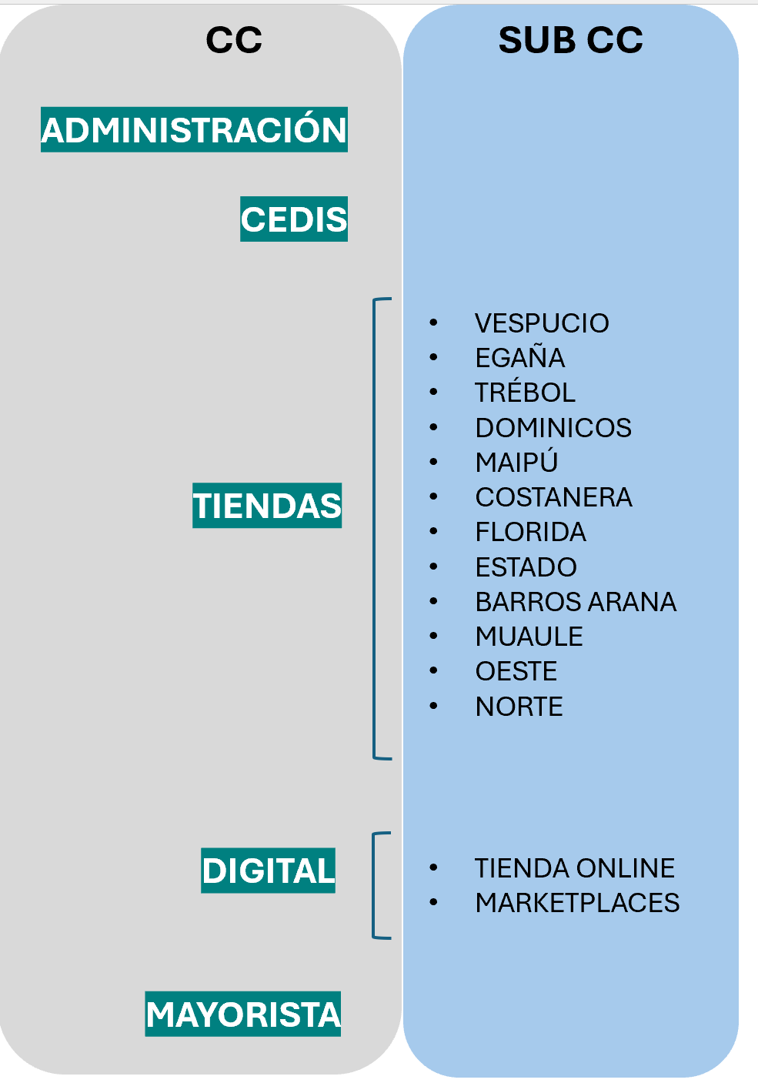
 |  |  | AGRUPACION CENTRO DE COSTO
 | PROPUESTA MEXICO
 |  |  |  |  |  |  | CC DISPONIBLES
 |  |  |  | NRO
 |  |  | ADMINISTRACION | 2 | 2
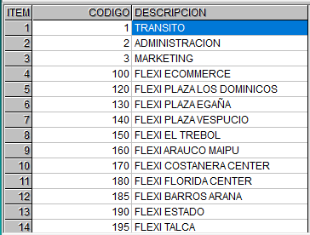
 |  |  | CEDIS | 300 | 16

 |  |  | VESPUCIO | 140 | 7
 |  |  | EGAÑA | 130 | 6
 |  |  | TREBOL | 150 | 8
 |  |  | DOMINICOS | 120 | 5
 |  |  | MAIPU | 160 | 9
 |  |  | COSTANERA | 170 | 10
 |  |  | FLORIDA | 180 | 11
 |  |  | ESTADO | 190 | 13
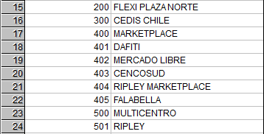
 |  |  | BARROS ARANA | 185 | CERRADA
 |  |  | TALCA (MAULE) | 195 | 14
 |  |  | OESTE | 210
 |  |  | FLEXI PLAZA NORTE | 200 | 15

 |  |  | TIENDA ONLINE | 100 | 4
 |  |  | MARKETPLACES | 400 | 17
 |  |  |  | 401 | 18
 |  |  | MERCADO LIBRE | 402 | 19
 |  |  |  | 404 | 21
 |  |  | MAYORISTA
 |  |  |  | 403 | 20
 |  |  |  | 405 | 22
 |  |  |  | 501 | 24
 |  |  |  | 500 | 23

 |  |  | INACTIVOS
 |  |  | EN TRANSITO | 1 | 1
 |  |  | MARKETING | 3 | 3

 | Direcciones de locales

2 | ADMINISTRACION |  | Francisco de Villagra 327 dpto 1601-B
3 | MARKETING
100 | FLEXI ECOMMERCE
120 | FLEXI PLAZA LOS DOMINICOS |  | Avda. Padre Hurtado Sur 875 local C-2057-A
130 | FLEXI PLAZA EGAÑA |  | Avda. Larrain 5862 A-2045/A2049
140 | FLEXI PLAZA VESPUCIO |  | Vicuña Mackenna 7110 local 77/78
150 | FLEXI EL TREBOL |  | Jorge Alessandri 3177 local A-237-239
160 | FLEXI ARAUCO MAIPU |  | Americo Vespucio 399 L-639
170 | FLEXI COSTANERA CENTER |  | Andres Bello 2447 local 2200
180 | FLEXI FLORIDA CENTER |  | Vicuña Mackenna 6100 loc-2068
185 | FLEXI BARROS ARANA |  | Barros Arana 1068 local 17
190 | FLEXI ESTADO |  | Estado 202
195 | FLEXI TALCA
200 | FLEXI PLAZA NORTE
300 | CEDIS CHILE
401 | DAFITI | big foot
402 | MERCADO LIBRE | mercadio libre
403 | CENCOSUD
404 | RIPLEY MARKETPLACE | eccsa
405 | FALABELLA
500 | MULTICENTRO
501 | RIPLEY | eccsa

